工作表1
小論文題目 | 臺南市登革熱病媒蚊指數關係探討
梯次組別 | 1120315 | 學校名稱 | 國立家齊高中
獲獎名次 | 優等 | 指導老師 | 林郁婷 老師
獎狀
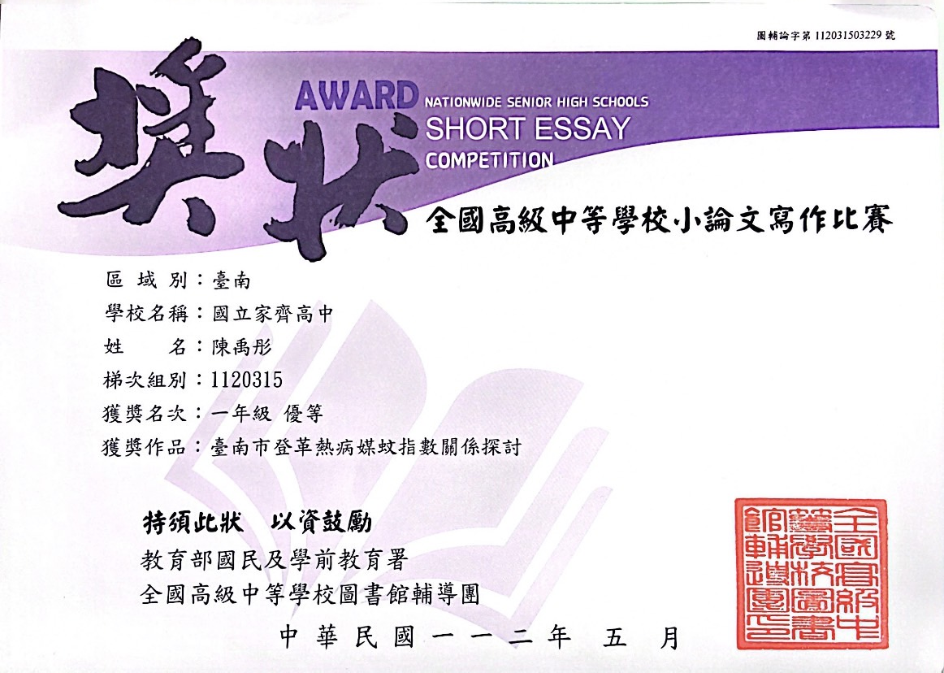

選題
最初選題時有參考到林郁婷老師的建議：「數據類資料收集後利用高中數學來進行分析」的想法 ，我花了不少時間去政府公開資訊尋找，看到了臺南市衛生局公開的資訊中有關登革熱的資料後才選定了這個題目。
困難及對應
統整這次撰寫小論文過程中遭遇主要困難及應對方式：(a)數據的時間紀錄基礎不同，有每日或每周調查的，要整合成在一起的邏輯及根據是和老師討論出來的。(b)數據過於龐大，必須借助電腦計算，雖然老師有建議用python語言來進行處理，但是我當時並沒有學過，幾經考慮並參考書籍後，選定EXCEL提供的工具箱工具才能讓數據分析得以進行。(c)統計方法的知識不足：這次小論文用到如迴歸分析及敏感度分析的運用都是和老師討論及參考書籍後才能順利進行。
心得
這是我第一次寫小論文，除了小論文格式的要求很不熟悉外，我也體會到高中數學中學到數據分析的方法和實際使用上有明顯差距， 畢竟真實世界的數據是很龐大無法用紙筆計算出來的，這也激發我主動報名且完成了ewant育網上有關python數據分析的課程；所以即使這個小論文雖有得獎，但是更讓我了解自己的不足，以後更要努力學習。

